DADOS_INICIAIS
Obra | Cacupé
Empresa | Adore Incorporações
Revisão | R00
Arquitetura base | XXX
DADOS OBRA |  |  |  |  | Banheiros
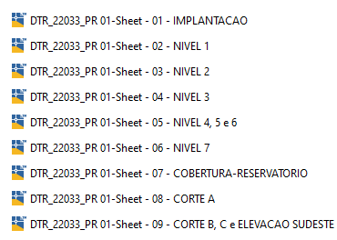
 | Descrição | Identificador | Unidade | Quantidade |  | Nível 1 | Nível 2 | Nível 3 | Nível 4 | Nível 5 | Nível 6 | Nível 7
 | ÁREA DO TERRENO | AT | M2 | 1,502.83 | Banheiros | 2 |  | 25 | 25 | 25 | 25 | 9
 | ÁREA TOTAL CONSTRUÍDA | AC | M2 | 6,494.63 | Cozinhas | 2 |  | 11 | 11 | 11 | 11 | 3
 | UNIDADES RESIDENCIAIS | UR | UN | 46.00 | Dormitórios |  |  | 24 | 24 | 24 | 24 | 5
 | Dormitórios | dorm | UN | 101.00
 | Banheiros | ban | UN | 111.00
 | UNIDADES COMERCIAIS | UC | UN | 1.00
 | Churrasqueiras | CHU | UN | 44.00
 | NÚMERO TOTAL DE PAVIMENTOS | NP | UN | 8.00
 | NÚMERO DE PAVIMENTOS TIPO | NPT | UN | 4.00
 | NÚMERO DE PAVIMENTOS TIPO DIFERENCIADOS | NPD | UN | 1.00
 | NÚMERO DE PAVIMENTOS DUPLEX | ND | UN
 | ÁREA DE PROJEÇÃO DA TORRE | APT | M2 | 888.96
 | PERÍMETRO DE PROJEÇÃO DA TORRE | PPT | M | 177.07
 | ÁREA DE LAZER | AL | M2 | 347.69
 | ÁREA DO EMBASAMENTO | AE | M2 | 1,143.09
 | ÁREA DE SUBSOLOS | S | M2
 | NÚMERO DE SUBSOLOS | NS | UN
 | ÁREA DE PROJEÇÃO DO EMBASAMENTO | APE | M2 | 1,193.28
 | PERÍMETRO DE PROJEÇÃO DE EMBAMENTO | PE | M | 185.03
 | NÚMERO DE PAVIMENTOS DE EMBASAMENTO | NE | UN | 2.00

MOVIMENTAÇÃO_DE_TERRA
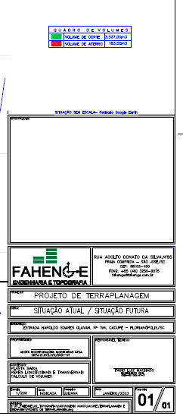
MOVIMENTAÇÃO DE TERRA
Data | 2025-01-11
Arquivo base | -

ESCAVAÇÃO VERTICAL DE SUBSOLO

Descrição | Área de subsolo (m) | Altura do subsolo (m) | Volume total de escavação (m3) | Preço unitário de escavação (R$ / m3) | Valor total | Observação
Escavação | - |  | 3,527.00 | R$ - | R$ - | Volume de terraplenagem conforme projeto recebido do cliente |  | Volume de terraplenagem conforme projeto recebido do cliente
TOTAL |  |  |  |  | R$ - |  |  | Corte | 3527
 |  |  |  |  |  |  |  | Atetto | 163
REBAIXAMENTO DE LENÇOL FREÁTICO |  |  |  |  |  |  |  | Bota fora | 4373.2

Descrição | Quantidade (dias) |  |  | Preço unitário de rebaixamento (R$ / dias) | Valor total | Observação
Rebaixamento de lençol | 180.00 |  |  | R$ 200.00 | R$ 39,600.00 | Considerado o tempo de 6 meses para fundação
TOTAL |  |  |  |  | R$ 39,600.00

ESCAVAÇÃO E REATERRO DE VALAS

Descrição | Parâmetro |  | Volume total de escavação (m3) | Preço unitário (R$ / m3) | Valor total | Observação
Escavação mecanizada para blocos e baldrames | 1.30 | m³ / Vol infra | 1,008.32 | R$ 60.00 | R$ 66,549.23
Reaterro para blocos e baldrames | 0.60 | m³ / Vol Escavação | 232.69 | R$ 20.00 | R$ 5,119.17
Movimentação de bota-fora | 1.30 |  | 1,008.32 | R$ 40.00 | R$ 44,366.15
Movimentação de terra das estacas | 1.00 | m³ | 1,163.77 | R$ 40.00 | R$ - | Não tem estacas
TOTAL |  |  |  |  | R$ 116,034.55

REGULARIZAÇÃO E APILOAMENTO DE FUNDO DE VALAS

Descrição | Parâmetro |  | Área de lastro (m²) | Preço unitário (R$ / m2) | Valor total | Observação
Lastro de concreto magto e=5cm | 0.80 | m² / APE | 954.62 | R$ 18.50 | R$ 19,426.60 | Definição trazida do Celebration da Passe | 16.28
TOTAL |  |  |  |  | R$ 19,426.60

TOTAL MOVIMENTAÇÃO DE TERRA |  |  |  |  | R$ 175,061.15 | R$ 26.95

INFRAESTRUTURA
INFRAESTRUTURA
Data | 2025-01-11
Arquivo base | -

FUNDAÇÃO RASA

Descrição | Parâmetro |  | Quantidade |  | Preço unitário | Valor total | Observação
Fabricação, montagem e desmontagem de forma para blocos e baldrames resinado | 1.10 | m² / APE | 1,312.61 | m² | R$ 68.00 | R$ 98,183.08 |  | 74.8
Concreto (40 Mpa) | 0.65 | m³ / APE | 775.63 | m³ | R$ 580.00 | R$ 519,595.88 |  | 669.9
Armação | 80.00 | kg / m³ | 62,050.56 | kg | R$ 8.42 | R$ 574,712.29 | Base obra Barra4
Piso de concreto armado | 1.00 | m² / APE | 1,193.28 | m² | R$ 180.00 | R$ 236,269.44
Mão de obra | 360.00 | R$ / APE | 1,193.28 | m² | R$ 360.00 | R$ 472,538.88
TOTAL |  |  |  |  |  | R$ 1,901,299.56

TOTAL INFRAESTRUTURA |  |  |  |  |  | R$ 1,901,299.56 | R$ 292.75
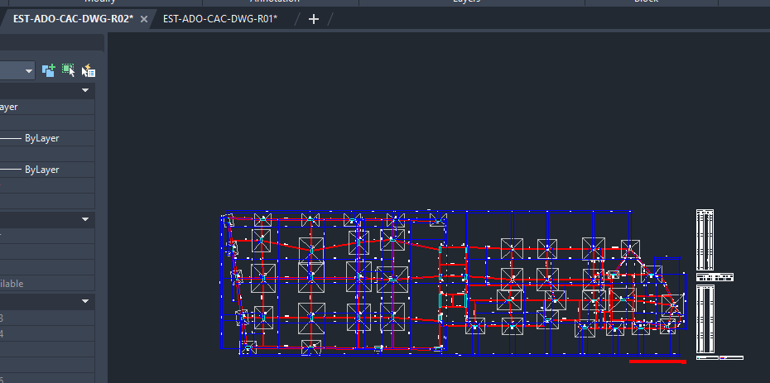
 |  |  |  |  |  |  | R$ 266.14

INSTALAÇÕES
INSTALAÇÕES

INSTALAÇÕES ELÉTRICAS

Descrição | Parâmetro |  | Valor total
Entrada de Energia | 5.50 | R$ / AC | R$ 39,292.51
Eletrodutos e Eletrocalhas | 10.00 | R$ / AC | R$ 71,440.93
Cabos e Fiações | 30.00 | R$ / AC | R$ 214,322.79
Quadros e Disjuntores | 15.00 | R$ / AC | R$ 107,161.40
Acabamentos Elétricos | 10.00 | R$ / AC | R$ 71,440.93
Equipamentos e Iluminação | 10.00 | R$ / AC | R$ 71,440.93
Mão de Obra para Instalações Elétricas | 60.00 | R$ / AC | R$ 428,645.58
TOTAL |  |  | R$ 1,003,745.07 | ok

INSTALAÇÕES HIDROSSANITÁRIAS

Descrição | Parâmetro |  | Valor total
Instalações de Água Fria | 20.00 | R$ / AC | R$ 142,881.86
Instalações de Água Quente | 18.00 | R$ / AC | R$ 128,593.67
Instalações de Águas Pluviais | 10.00 | R$ / AC | R$ 71,440.93
Instalações Sanitárias | 15.00 | R$ / AC | R$ 107,161.40
Louças e Metais | 45.00 | R$ / AC | R$ 321,484.19
Mão de Obra para Instalações Hidráulicas | 55.00 | R$ / AC | R$ 392,925.12
TOTAL |  |  | R$ 1,164,487.16 | ok

INSTALAÇÕES PREVENTIVAS E GLP
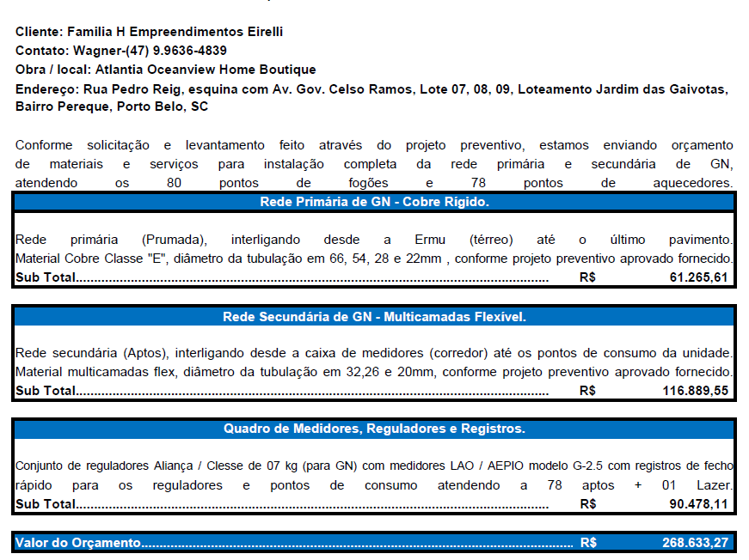
Descrição | Parâmetro |  | Valor total
Instalações Preventivas | 10.00 | R$ / AC | R$ 71,440.93 | 12,828.33 | área construída do Atlântia
Instalações de GLP - Medidores, reguladores e registro | 4.78 | R$ / AC | R$ 34,148.76 | 4.78
Instalações de GLP - Rede primária | 9.11 | R$ / AC | R$ 65,082.69 | 9.11
Instalações de GLP - Rede Secundária | 7.05 | R$ / AC | R$ 50,365.86 | 7.05
Instalações de Proteção e Aterramento - SPDA | 4.00 | R$ / AC | R$ 28,576.37
TOTAL |  |  | R$ 249,614.61

TOTAL INSTALAÇÕES |  |  | R$ 2,417,846.83 | R$ 372.28

 |  |  |  | R$ 338.44

